Накладная-№3
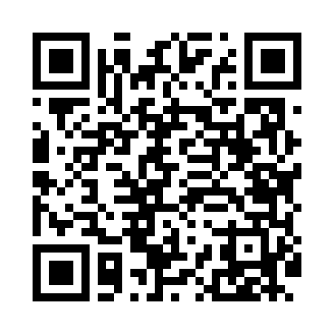
Номер товарно-транспортной накладной: |  |  | Торговый представитель: Amriyev Muhammad
Поставщик: Toshkent falcon fly 2 |  |  | Телефон торгового представителя: +998972880505
Дата отгрузки: 05.12.2025 |  |  | Контрагент: """" Klient
Дата консигнации: |  |  | Адрес:
Доставщик: |  |  | Телефон:
Телефон доставщика:
Время заказа: 05.12.2025 16:53:16
№ | Штрих-код | Название товаров (работ,услуг) | Количество | Количество в кейсе | Цена | Сумма
 |  |  | 64 |  |  | 191
1 | 6917325386020 | Керамика Тарелка 8"PLATE DB-86-2 | 15 | 15 шт. | 3 | 45
2 | 6968300086329 | Керамика Салатница 10.5 DB-86-32 | 2 | 2 шт. | 5.50 | 11
3 | 6917325386037 | Керамика Тарелка 10"SQUARE PLATE DB-86-3 | 2 | 2 шт. | 4.50 | 9
4 | 6917325386051 | Керамика Тарелка 10“LONG PLATE DB-86-5 | 2 | 2 шт. | 4 | 8
5 | 6917325386105 | Керамика Салатеица 9"BOWL DB-86-10 | 2 | 2 шт. | 3.20 | 6.40
6 | 6917325386136 | Керамика Чайник DB-86-13 | 2 | 2 шт. | 6.60 | 13.20
7 | 6917325386129 | Керамика Тарелка 12"LONG PLATE DB-86-12 | 2 | 2 шт. | 3.40 | 6.80
8 | 6917325386082 | Керамика Пиёла 4.5"BOWL DB-86-8 | 10 | 10 шт. | 1.50 | 15
9 | 6917325386075 | Керамика Коса 5.5"BOWL DB-86-7 | 10 | 10 шт. | 2.50 | 25
10 | 6917325386150 | Керамика Салатеица 8" PLATE DB-86-15 | 5 | 5 шт. | 3.50 | 17.50
11 | 6917325386143 | Керамика Салатеица 8"SOUP PLATE DB-86-14 | 5 | 5 шт. | 3.10 | 15.50
12 | 6905621392395 | Металл санчқи DB-92-39 | 2 | 2 шт. | 2.90 | 5.80
13 | 6905621392388 | Металл қошиқ DB-92-38 | 2 | 2 шт. | 2.90 | 5.80
14 | 6905621392401 | Ложка Вилка DB-92-40 | 2 | 2 шт. | 2 | 4
15 | 6905621392418 | Ложка Вилка DB-92-41 | 1 | 1 шт. | 3 | 3
Итого: 191$|->UZS: 2,387,500.00

